帳票レイアウト
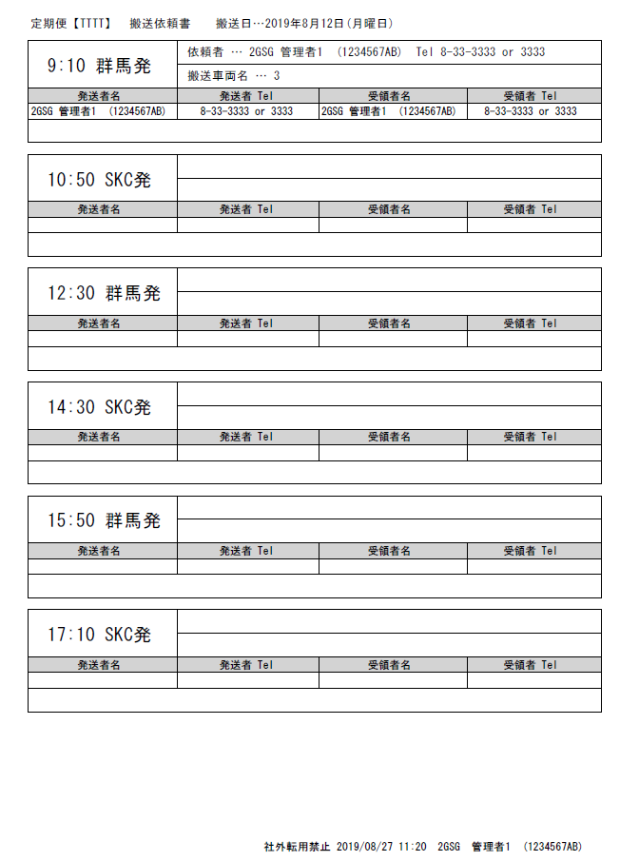
概要
帳票概要 | トラック予約定期便予約情報
呼び出し元 | KKS16010：トラック予約
ファイル形式 | 印刷 | ファイル名 | -

帳票レイアウト

